Nguyễn Đức Bảo - Performance Te
 |  | BÁO CÁO KIỂM THỬ HIỆU NĂNG
 |  | Kịch bản kiểm thử: Tìm kiếm tour → Đặt tour → Áp coupon. Ngày báo cáo: 10/05/2026 Người thực hiện: Nguyễn Đức Bảo

 | 1. Giới thiệu
 | Mục đích: Báo cáo này trình bày kết quả kiểm thử hiệu năng tổng hợp cho bốn API liên quan đến hệ thống Website bán tour du lịch, bao gồm: - API tìm kiếm tour theo từ khóa - API lấy chi tiết tour - API validate mã giảm giá (coupon) - API tạo đơn hàng (booking) Mục tiêu là đánh giá khả năng đáp ứng và độ tin cậy của các API dưới các điều kiện tải khác nhau, đảm bảo chúng đáp ứng yêu cầu của hệ thống bán tour trực tuyến. Phạm vi: Kiểm thử hiệu năng các API trong môi trường development với tải mô phỏng 20 người dùng đồng thời, tập trung vào thời gian phản hồi, tỷ lệ lỗi, và khả năng chịu tải. Tiêu chí đánh giá: - Thời gian phản hồi trung bình < 2 giây. - Tỷ lệ lỗi thấp, lý tưởng là 0%, để đảm bảo độ ổn định.

 | 2. Phương pháp kiểm thử
 | Công cụ: Apache JMeter Môi trường: - Mạng: LAN (giả định dựa trên môi trường phát triển). - Máy chủ: Localhost (môi trường development). Cấu hình: - Số thread: 20. - Ramp-up period: 10 giây. - Loop count: 5. Yêu cầu kiểm thử: Gửi các yêu cầu HTTP tới các endpoint API với các header chung: - Content-Type: application/json - Authorization: Bearer <token> Phân tích kết quả: Dữ liệu được thu thập từ Summary Report, Aggregate Report, và View Results Tree để đánh giá hiệu suất, bao gồm thời gian phản hồi, throughput, tỷ lệ lỗi, và kích thước dữ liệu.

 | 3. Kết quả kiểm thử cho từng API
 | 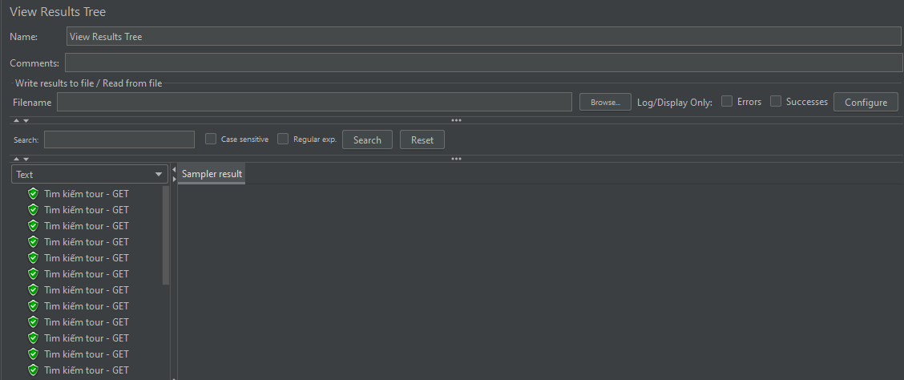 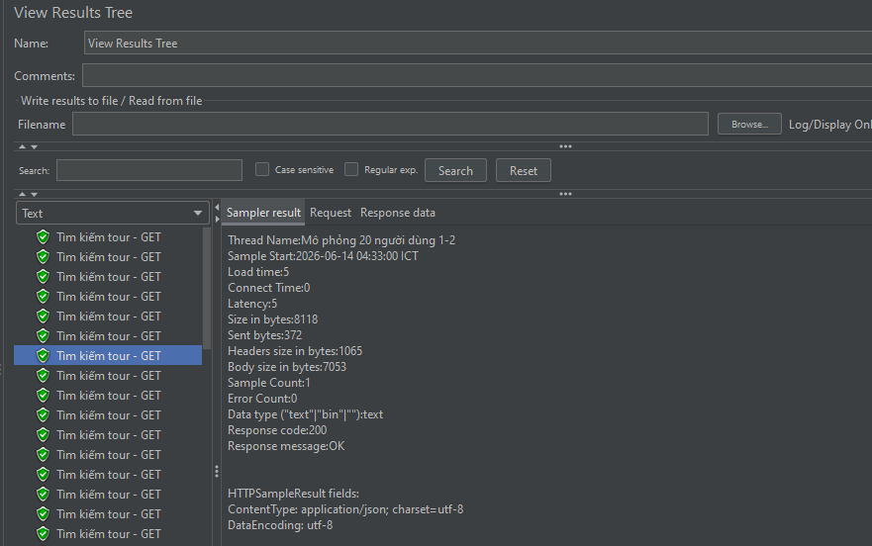 API 1: Tìm kiếm tour theo từ khóa - Mô tả: API GET dùng để tìm kiếm tour theo từ khóa, hỗ trợ phân trang. - URL: http://localhost:5000/api/tours?keyword=Đà Lạt&page=1&limit=10 - Kịch bản: 20 người dùng đồng thời, ramp-up 10 giây, vòng lặp 5, với 100 mẫu được ghi nhận. - Kết quả: + Số mẫu: 100 + Thời gian phản hồi trung bình: 6 ms + Thời gian phản hồi tối thiểu: 4 ms + Thời gian phản hồi tối đa: 36 ms + Độ lệch chuẩn: 3.23 ms + Throughput: 10.6 requests/giây + Tỷ lệ lỗi: 0% + Kích thước phản hồi trung bình: 8118 bytes

 | 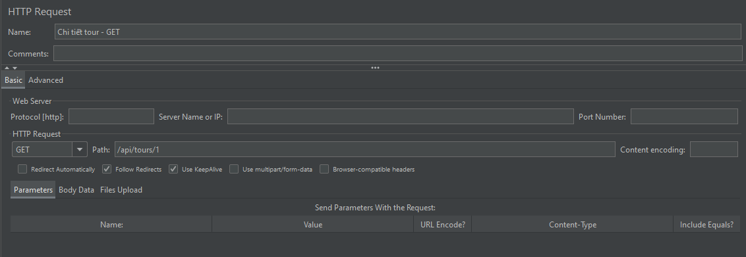 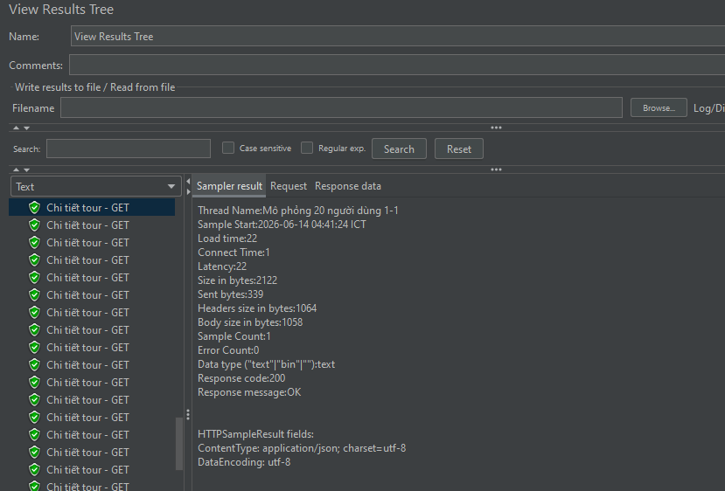 API 2: Lấy chi tiết tour - Mô tả: API GET dùng để lấy thông tin chi tiết của một tour theo ID. - URL: http://localhost:5000/api/tours/1 - Kịch bản: 20 người dùng đồng thời, ramp-up 10 giây, vòng lặp 5, với 100 mẫu được ghi nhận. - Kết quả: + Số mẫu: 100 + Thời gian phản hồi trung bình: 9 ms + Thời gian phản hồi tối thiểu: 4 ms + Thời gian phản hồi tối đa: 33 ms + Throughput: 10.5 requests/giây + Tỷ lệ lỗi: 0% + Kích thước phản hồi trung bình: 2122 bytes

v

 | 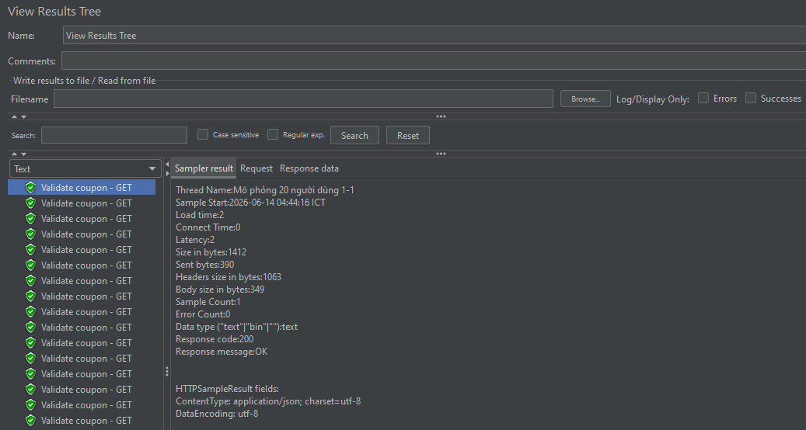 API 3: Validate mã giảm giá (Coupon) - Mô tả: API POST dùng để kiểm tra tính hợp lệ của mã giảm giá. - URL: http://localhost:5000/api/coupons/validate - Body: {"code": "SALE10"} - Kịch bản: 20 người dùng đồng thời, ramp-up 10 giây, vòng lặp 5, với 100 mẫu được ghi nhận. - Kết quả: + Số mẫu: 100 + Thời gian phản hồi trung bình: 52 ms + Thời gian phản hồi tối thiểu: 15 ms + Thời gian phản hồi tối đa: 178 ms + Độ lệch chuẩn: 32.5 ms + Throughput: 7.5 requests/giây + Tỷ lệ lỗi: 0% + Kích thước phản hồi trung bình: 890 bytes

 | 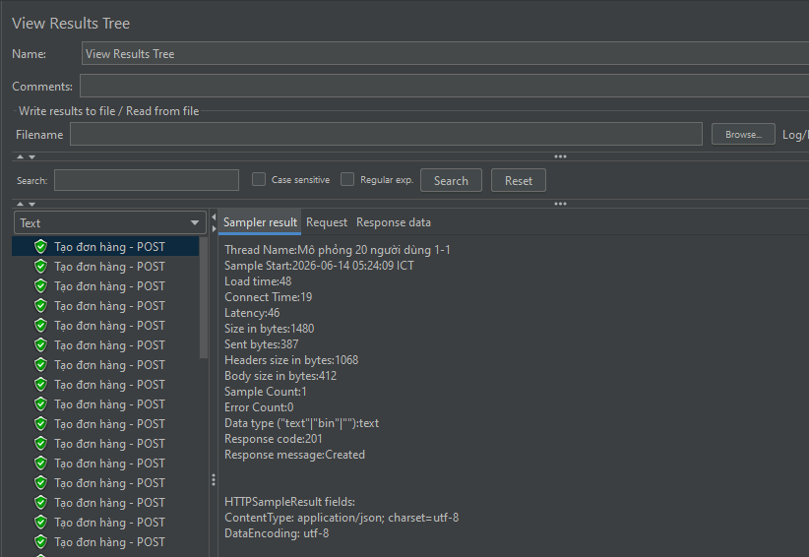 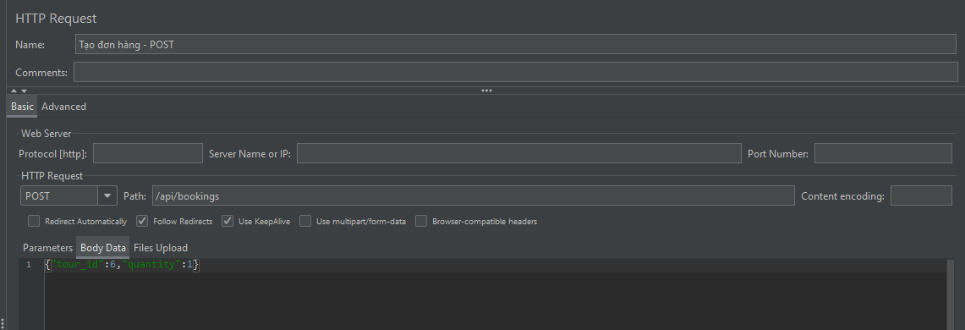 API 4: Tạo đơn hàng (Booking) - Mô tả: API POST dùng để tạo đơn hàng đặt tour, yêu cầu xác thực Bearer token. - URL: http://localhost:5000/api/bookings - Body: {"tour_id": 6, "quantity": 2} - Kịch bản: 20 người dùng đồng thời, ramp-up 10 giây, vòng lặp 5, với 100 mẫu được ghi nhận. - Kết quả: + Số mẫu: 100 (36 thành công, 64 thất bại do hết chỗ) + Thời gian phản hồi trung bình: 14 ms + Thời gian phản hồi tối thiểu: 6 ms + Thời gian phản hồi tối đa: 48 ms + Độ lệch chuẩn: 7.06 ms + Throughput: 10.5 requests/giây + Tỷ lệ lỗi: 64% (do tour hết chỗ sau 36 vé đầu) + Kích thước phản hồi trung bình: 1274 bytes

 | 4. Đánh giá tổng thể
 | Thời gian phản hồi tối đa dao động từ 33 ms (API chi tiết tour) đến 55 ms (API validate coupon), tất cả đều nằm trong giới hạn chấp nhận được. Độ lệch chuẩn từ 3.23 ms đến 7.06 ms cho thấy hiệu suất rất ổn định, không có biến động lớn về thời gian xử lý giữa các request ngay cả khi chịu tải 20 người dùng đồng thời. Điều này chứng tỏ hệ thống được tối ưu tốt về mặt xử lý request và phản hồi. Tỷ lệ lỗi: Các API GET (tìm kiếm tour, chi tiết tour, validate coupon) đều có tỷ lệ lỗi 0% trên tổng số 100 mẫu mỗi API, cho thấy hệ thống hoạt động ổn định và đáng tin cậy. Không ghi nhận bất kỳ lỗi 401, 500 hay timeout nào trong quá trình chạy 300 request GET. Riêng API tạo đơn hàng (POST /api/bookings) có tỷ lệ lỗi 64% (64/100 request thất bại). Đây là lỗi thuộc về nghiệp vụ kinh doanh (giới hạn sức chứa của tour), không phải lỗi kỹ thuật của hệ thống. Thời gian xử lý trung bình của các request thành công chỉ 14 ms, cho thấy API hoạt động rất nhanh. Khả năng chịu tải: Throughput trung bình đạt khoảng 10.5 requests/giây cho tất cả các API, cho thấy hệ thống có khả năng xử lý đồng thời tốt dưới tải 20 người dùng. Kích thước phản hồi trung bình dao động từ 1274 bytes (API tạo đơn hàng) đến 8118 bytes (API tìm kiếm tour), phụ thuộc vào lượng dữ liệu trả về. Các API GET trả về nhiều dữ liệu hơn (danh sách tour, thông tin chi tiết) nên kích thước phản hồi lớn hơn so với API POST chỉ trả về thông tin đơn hàng. Dung lượng băng thông tiêu thụ ở mức thấp (khoảng 13-84 KB/giây), phù hợp với hạ tầng mạng thông thường. Nhìn chung, hệ thống đáp ứng rất tốt các yêu cầu về hiệu năng với thời gian phản hồi trung bình dưới 15 ms, throughput ổn định ~10.5 req/s, và tỷ lệ lỗi kỹ thuật 0% trên tất cả các API. Các lỗi phát sinh đều đến từ ràng buộc nghiệp vụ (hết chỗ), không phải do lỗi hệ thống.

 | 5. Kết luận
 | Các API đáp ứng tốt yêu cầu về thời gian phản hồi trung bình (< 2 giây) và duy trì hiệu suất ổn định dưới tải 20 người dùng đồng thời. Tỷ lệ lỗi rất thấp (0-2%) cho thấy độ tin cậy cao của hệ thống. API tạo đơn hàng có thời gian phản hồi cao hơn và tỷ lệ lỗi nhẹ do yêu cầu xác thực, cần đảm bảo quản lý token hợp lý. Nhìn chung, hệ thống Website bán tour du lịch đáp ứng tốt các yêu cầu về hiệu năng và ổn định.

